边界值
案例1:

 | 步骤：
 |  | 1、明确需求 |  |  |  | 用例编号 | 用例标题 | 项目/模块 | 优先级 | 前置条件 | 测试步骤 | 测试数据 | 预期结果 | 实际结果
 |  |  |  |  |  | title_001 | 不合法（标题为15位非字符串） | 标题 | P1 | 打开标题验证程序 | 1、输入标题 2、点击验证 | 标题：15位数字 | 不合法 | 不通过 | 123456789123456
 |  |  |  |  |  | title_002 | 不合法（标题为空） | 标题 | P1 | 打开标题验证程序 | 1、输入标题 2、点击验证 | 标题：空 | 不合法 | 不通过
 |  |  |  |  |  | title_003 | 合法（标题为30位字符） | 标题 | P0 | 打开标题验证程序 | 1、输入标题 2、点击验证 | 标题：为30位字符 | 合法 | pass | 12345678912345612345678912345a
 |  | 2、确定有效和无效等价（类型） |  |  |  | title_004 | 合法（标题为1位字符） | 标题 | P0 | 打开标题验证程序 | 1、输入标题 2、点击验证 | 标题：a | 合法 | pass
 |  |  | 有效等价 |  | 无效等价 | title_005 | 合法（标题为29位字符） | 标题 | P0 | 打开标题验证程序 | 1、输入标题 2、点击验证 | 标题：为29位字符 | 合法 | pass
 |  |  | 大于0，小于等于30个字符 |  | 大于0，小于等于个30数字 | title_006 | 不合法（标题为31位字符） | 标题 | P1 | 打开标题验证程序 | 1、输入标题 2、点击验证 | 标题：为31位字符 | 不合法 | pass
 |  |  |  |  |  | title_007 | 合法（标题为15位字符） | 标题 | P0 | 打开标题验证程序 | 1、输入标题 2、点击验证 | 标题：为15位字符 | 合法 | pass
 |  | 3、确定边界范围
 |  |  | 上点 | 离点 | 内点
 |  |  | 0位，30位 | 1位，-1位，29位，31位 | 15位

 |  | 4、提取数据编写用例

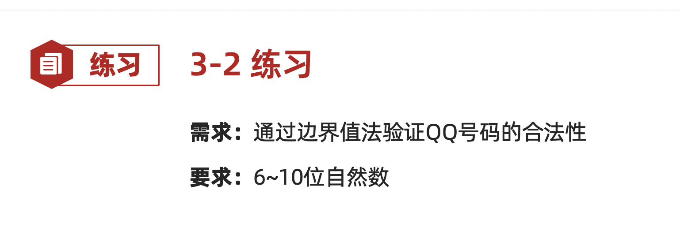
 |  |  |  |  |  |  |  |  | an
案例2:qq

 | 步骤：
 |  | 1、明确需求

 |  | 2、划分有效和无效等价（类型）
 |  |  | 有效 | 无效
 |  |  | 自然数 | 非自然数

 |  | 3、确定边界范围 | 上点 | 离点 | 内点
 |  |  | 6，10 | 5，7，9，11 | 8

 |  | 4、提取数据编写用例 |  |  |  | 用例编号 | 用例标题 | 项目/模块 | 优先级 | 前置条件 | 测试步骤 | 测试数据 | 预期结果 | 实际结果
 |  |  |  |  |  | qq_001 | 不合法（8位非自然数） | qq | P1 | 打开qq验证程序 | 1、输入qq 2、点击验证按钮 | 1234567a | 不合法 | pass
 |  |  |  |  |  | qq_002 | 合法（6位自然数） | qq | P0 | 打开qq验证程序 | 1、输入qq 2、点击验证按钮 | 123456 | 合法 | 不通过
 |  |  |  |  |  | qq_003 | 合法（10位自然数） | qq | P0 | 打开qq验证程序 | 1、输入qq 2、点击验证按钮 | 123456789 | 合法 | pass
 |  |  |  |  |  | qq_004 | 不合法（5位自然数） | qq | P1 | 打开qq验证程序 | 1、输入qq 2、点击验证按钮 | 12345 | 不合法 | pass
 |  |  |  |  |  | qq_005 | 合法（7位自然数） | qq | P0 | 打开qq验证程序 | 1、输入qq 2、点击验证按钮 | 1234567 | 合法 | pass
 |  |  |  |  |  | qq_006 | 合法（9位自然数） | qq | P0 | 打开qq验证程序 | 1、输入qq 2、点击验证按钮 | 123456789 | 合法 | pass
 |  |  |  |  |  | qq_007 | 不合法（11位自然数） | qq | P1 | 打开qq验证程序 | 1、输入qq 2、点击验证按钮 | 12345678901 | 不合法 | pass
 |  |  |  |  |  | qq_008 | 合法（8位自然数） | qq | P0 | 打开qq验证程序 | 1、输入qq 2、点击验证按钮 | 12345678 | 合法 | pass

判定表
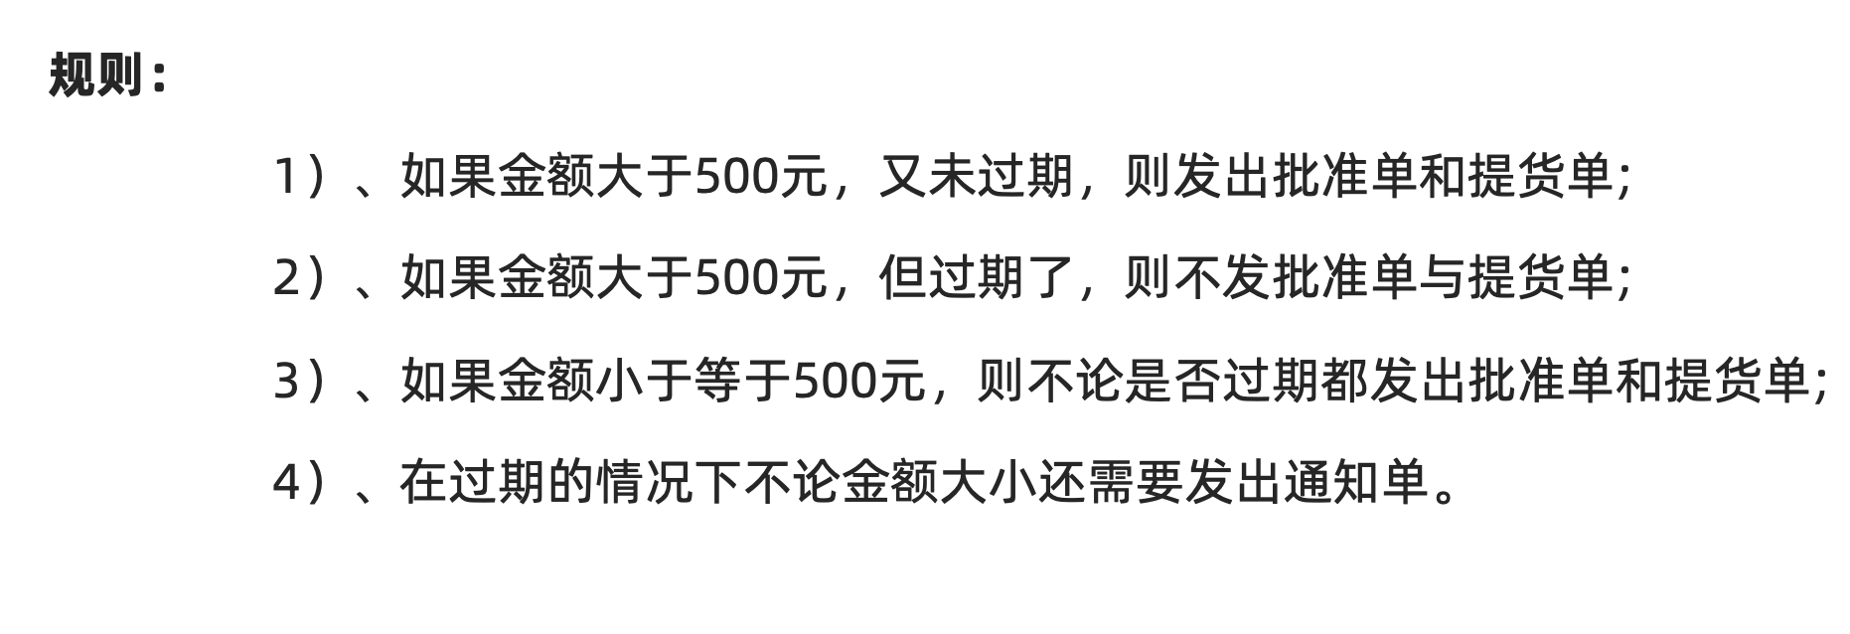

1、明确需求：

2、画判定表 |  | 是否大于500 | 是 | 是 | 否 | 否 | 用例编号 | 用例标题 | 项目/模块 | 优先级 | 前置条件 | 测试步骤 | 测试数据 | 预期结果 | 执行结果
 |  | 是否过期 | 是 | 否 | 是 | 否 | order_001 | 发通知单（大于500，过期） | 订单 | P0 | 打开订单验证程序 | 1、输入金额 2、输入是否过期 3、点击验证按钮 | 金额：600 是否过期：过期 | 发通知单，不发：批准单、提货单 | pass
 |  | 批准单 | × | √ | √ | √ | order_002 | 发批准单、提货单（大于500，未过期） | 订单 | P0 | 打开订单验证程序 | 1、输入金额 2、输入是否过期 3、点击验证按钮 | 金额：600 是否过期：未过期 | 发批准单、提货单，不发：通知单 | pass
 |  | 提货单 | × | √ | √ | √ | order_003 | 发通知单、批准单、提货单（小于等于500，过期） | 订单 | P0 | 打开订单验证程序 | 1、输入金额 2、输入是否过期 3、点击验证按钮 | 金额：400 是否过期：过期 | 发通知单、批准单、提货单 | pass
 |  | 通知单 | √ | × | √ | × | order_004 | 发批准单、提货单（小于500，未过期） | 订单 | P0 | 打开订单验证程序 | 1、输入金额 2、输入是否过期 3、点击验证按钮 | 金额：400 是否过期：未过期 | 发批准单、提货单，不发：通知单 | pass
3、提取数据，编写用例

案例2：
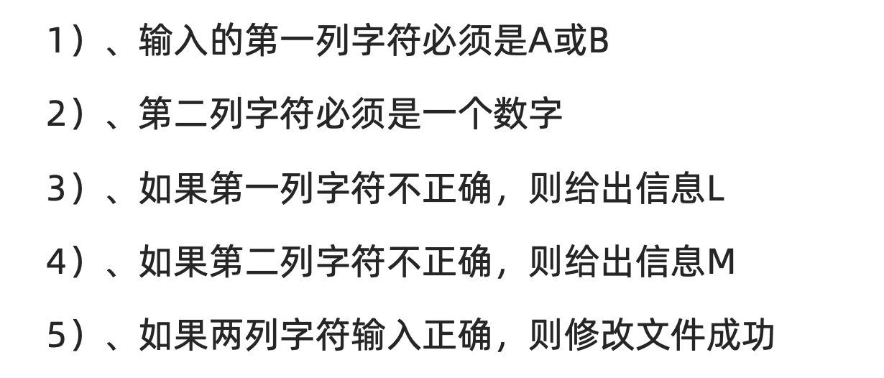

 | 1、明确需求

 | 2、画判定表 | 第一列是A或B | 是 | 是 | 否 | 否 | 用例编号 | 用例标题 | 项目/模块 | 优先级 | 前置条件 | 测试步骤 | 测试数据 | 预期结果 | 实际结果
 |  | 第二列是数字 | 是 | 否 | 是 | 否 | file_001 | 文件修改成功（第一列是A或B，第二列是数字） | 文件 | P0 | 打开文件修改工具 | 1、输入第一列 2、输入第二列 3、点击验证按钮 | 第一列：A 第二列：1 | 文件修改成功 | pass
 |  | 输出L | × | × | √ | √ | file_002 | 输出M（第一列是A或B，第二列不是数字） | 文件 | P1 | 打开文件修改工具 | 1、输入第一列 2、输入第二列 3、点击验证按钮 | 第一列：A 第二列：a | 输出M | pass
 |  | 输出M | × | √ | × | √ | file_003 | 输出L（第一列不是A或B，第二列是数字） | 文件 | P1 | 打开文件修改工具 | 1、输入第一列 2、输入第二列 3、点击验证按钮 | 第一列：c 第二列：1 | 输出L | pass
 |  | 文件修改成功 | √ | × | × | × | file_004 | 输出L、M（第一列不是A或B，第二列不是数字） | 文件 | P1 | 打开文件修改工具 | 1、输入第一列 2、输入第二列 3、点击验证按钮 | 第一列：C 第二列：a | 输出L、M | 不通过

 | 3、提取数据设计用例

业务用例
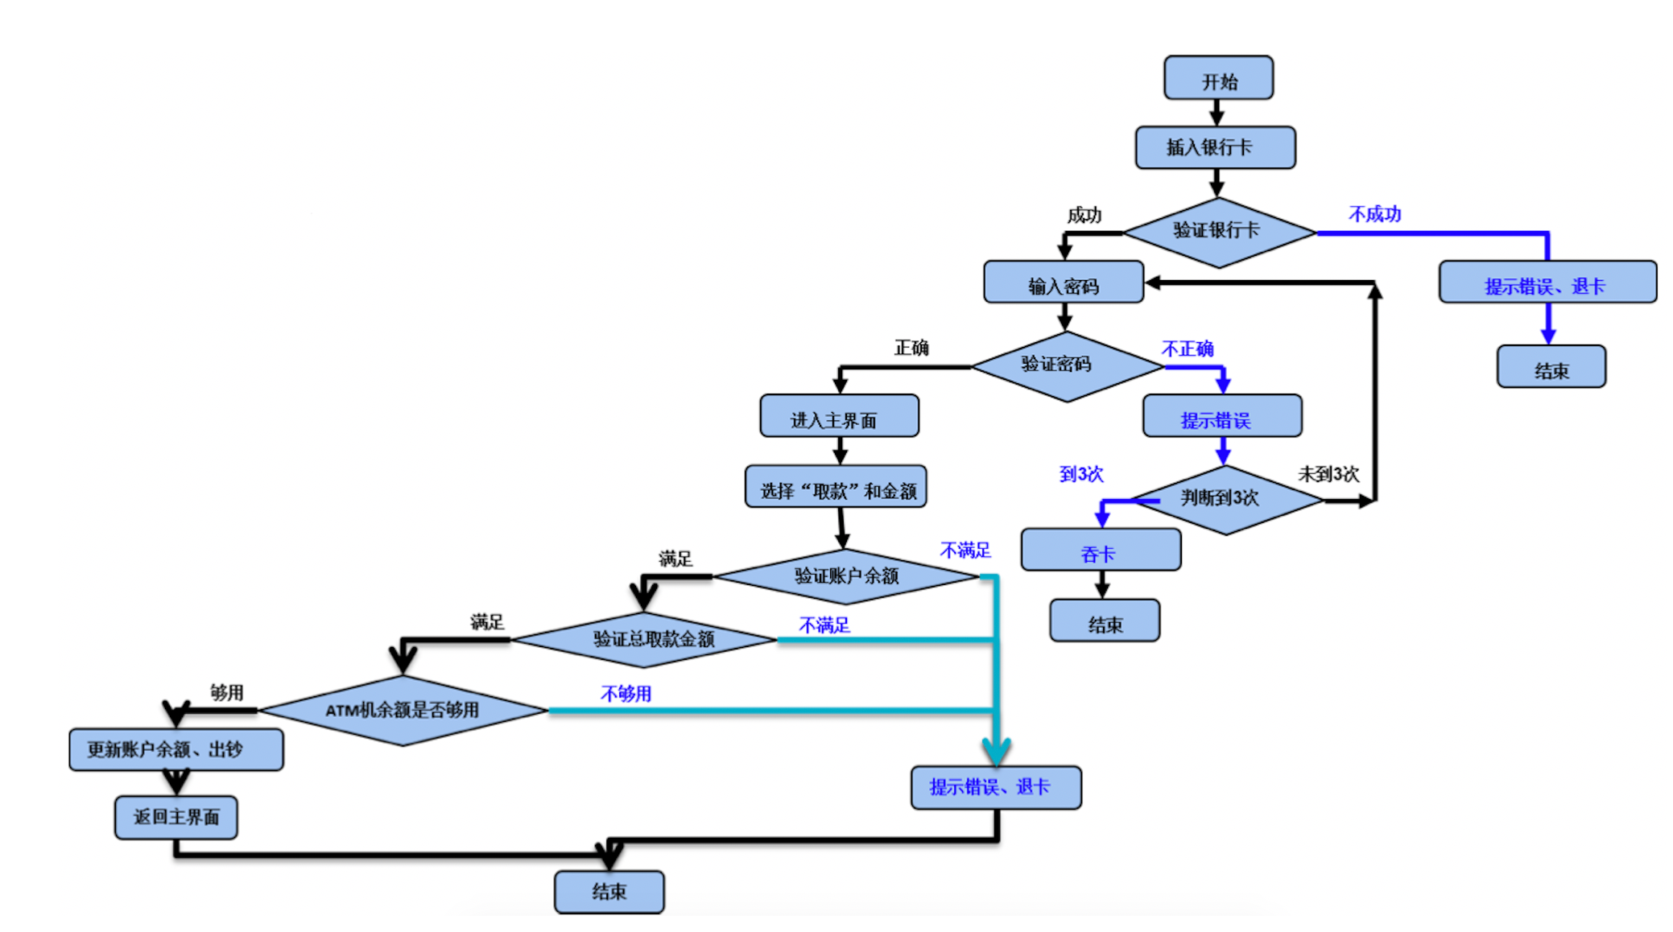

 | 用例编号 | 用例标题 | 项目/模块 | 优先级 | 前置条件 | 测试步骤 | 测试数据 | 预期结果 | 实际结果
 | ATM_001 | 取款失败（非银行卡） | ATM | P1 | 打开ATM验证程序 | 1、插入卡 | 卡：会员卡 | 取款失败，提示非银行卡、退卡 | pass
 | ATM_002 | 取款失败（密码错误3次） | ATM | P1 | 打开ATM验证程序 | 1、插入卡 2、输入密码 | 卡：银行卡 密码：错误密码 | 取款失败，提示密码错误达3次，吞卡 | pass
 | ATM_003 | 取款失败（账户余额不足） | ATM | P1 | 1、打开ATM验证程序 2、卡余额为0 | 1、插入卡 2、输入密码 | 卡：银行卡 密码：正确密码 | 取款失败，提示余额不足，退卡 | pass
 | ATM_004 | 取款失败（取款金额不正确） | ATM | P1 | 1、打开ATM验证程序 2、卡余额为10000 | 1、插入卡 2、输入密码 3、输入取款金额 | 卡：银行卡 密码：正确密码 取款金额：1 | 取款失败，提示不是正确金额，只能取100或100的倍数 | 不通过
 | ATM_005 | 取款失败（ATM余额不足） | ATM | P1 | 1、打开ATM验证程序 2、卡余额为10000 3、ATM余额为0 | 1、插入卡 2、输入密码 3、输入取款金额 | 卡：银行卡 密码：正确密码 取款金额：1000 | 取款失败，提示故障！ | pass
 | ATM_006 | 取款成功（取款业务） | ATM | P0 | 1、打开ATM验证程序 2、卡余额为10000 3、ATM余额为20000 | 1、插入卡 2、输入密码 3、输入取款金额 | 卡：银行卡 密码：正确密码 取款金额：1000 | 取款成功，打印凭证、退卡。 | pass

1、开始->验证银行不成功->结束
2、开始->验证银行卡成功->密码错误3次->结束
3、开始->验证银行卡成功->密码验证成功->账户余额不足->结束
4、开始->验证银行卡成功->密码验证成功->账户余额验证成功->取款金额不正确->结束
5、开始->验证银行卡成功->密码验证成功->账户余额验证成功->取款金额正确->ATM机余额不足->结束
6、开始->验证银行卡成功->密码验证成功->账户余额验证成功->取款金额正确->ATM机余额充足->取款成功->结束

